상품제안서
4종키트// KF94마스크 일회용마스크 넥밴드선풍기 등////휴대용선풍기 미니선풍기 손선풍기 핸디선풍기 | 상품코드: F25567

 |  |  |  |  |  |  | 02-412-0044 | www.easy1.co.kr
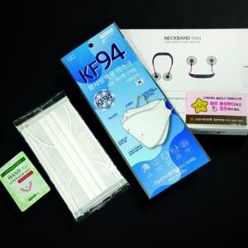

【상세/제작정보】 | 인쇄문의

【인쇄/포장옵션】 | / 포장불가능

【공급단가】 | 수량 | 100~ | 300~ | 500~ | 1,000~ | 3,000~
*VAT별도 | 단가 | 37,050원 | 36,480원 | 35,620원 | 34,200원 | 32,770원

【상품 URL】 | https://dev.easy1.co.kr:443/src/goods_detail.php?gdno=25567

